Sheet1
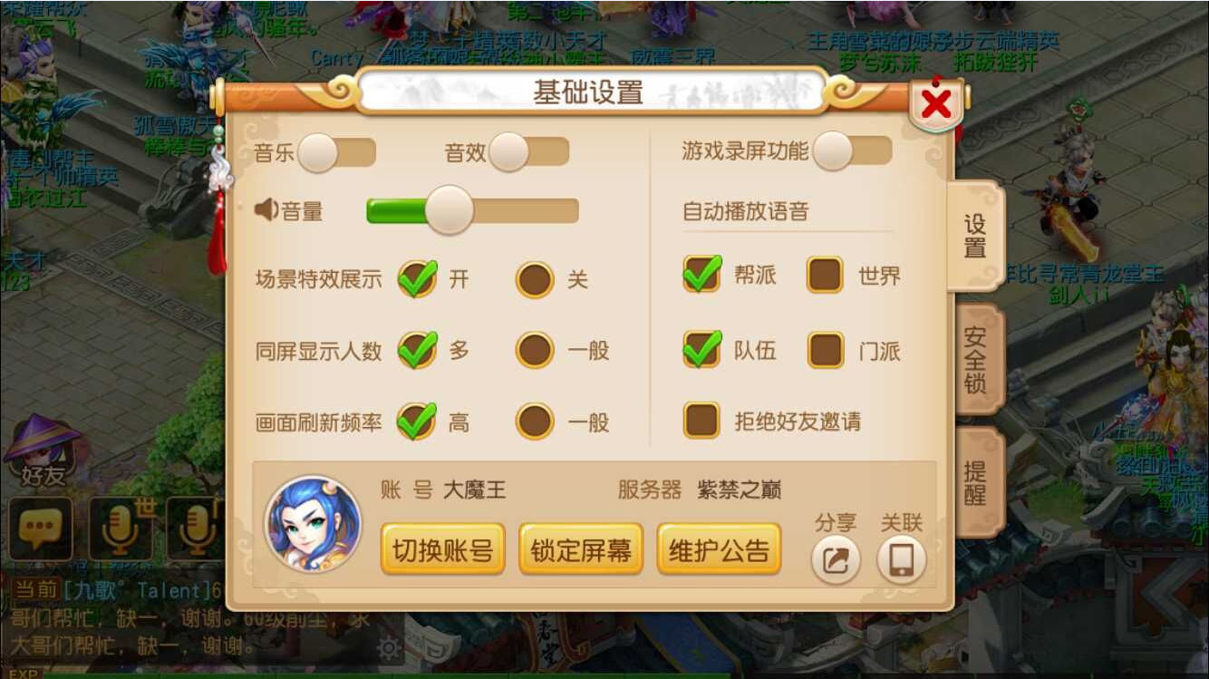
1，系统设置界面（设置分页）
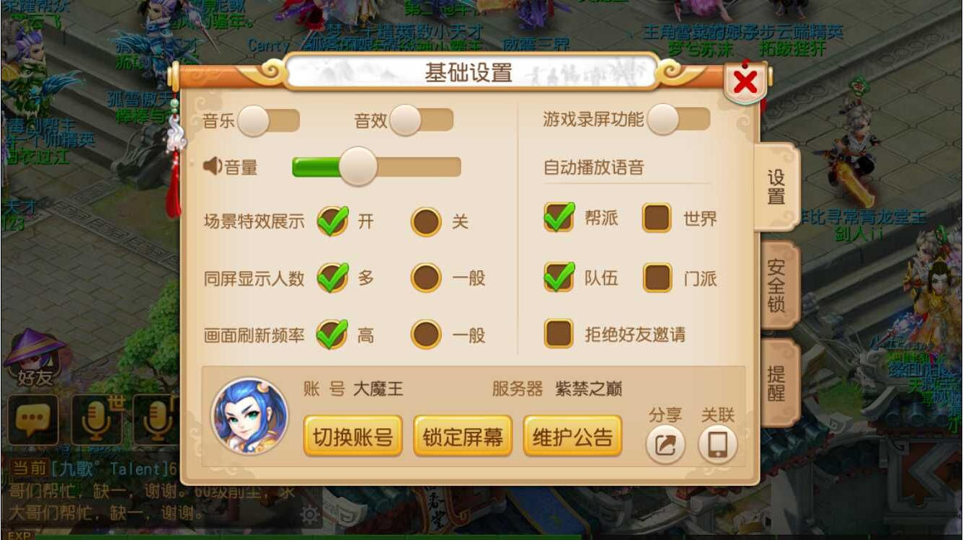

2，系统设置界面（提醒分页）

